T8-101410001
ZHEJINAG BOSUER MOTION APPARATUS CO.,LTD.
SPARE PART CATALOGUE -MODEL: T8 101410006
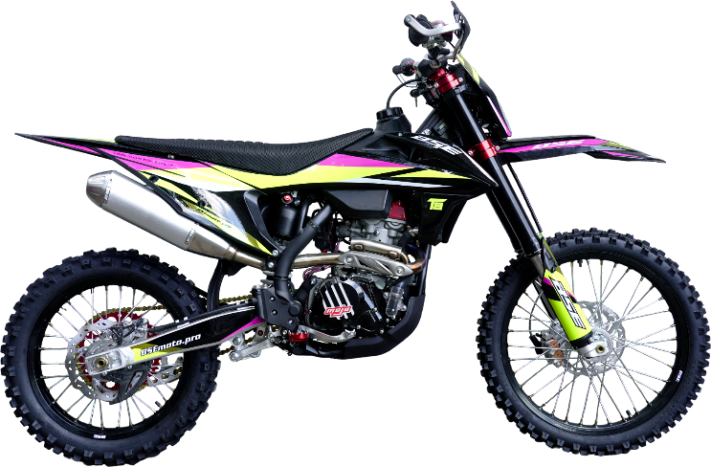

IMPORTANT REMARKS:
1.Formulas have been set in this sheet.Please do not change any content or format,otherwise it will take long time for us to confirm.
2."QTY" means the qty of spare parts included in the respective kit."ORDER QTY" means the qty of spare parts you want to order,which needs to be filled in the blank.
3.If you need additional spare parts,please fill in the blanks "SPECIFICATION" ,"ENGLISH NAME",and "ORDER QTY" in the "ADDITIONAL SPARE PARTS REQUIRED"column.
4.(For BSE ref. only)本清单配件状态根据版本号：120115000
5.更新日期： |  |  |  |  |  |  |  |  |  |  | 101410006

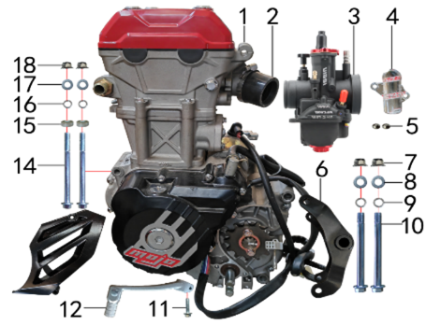
DIAGRAM | ENGINE
 | POS. |  | CHINESE NAME | SPECIFICATION | ENGLISH NAME | UNIT | 采购成本(元) | QTY | UNIT PRICE (EX WORKS) | ORDER QTY | TOTAL AMOUNT | REMARKS
 | 1 | 30.129.1510 | TYX250-SR发动机 | 化油器版 双凸水冷单排国六档五柱六片离合 长轴 中钝化边哑黑无启 边盖修圆 520x13T 两侧MOJO专用边盖磨白填红 含(进/点/高/排气垫)18级直流(波速尔专用) |  | 台 | Двигатель в сборе TYX250-SR | 1 |  |  | 0
 | 2 | 30.135.0100 | 化油器接口(含卡箍） | QGJ-3-38mm 黑色(无标状态) |  | 套 | Патрубок карбюратора | 1 |  |  | 0
 | 3 | 30.134.1080 | 化油器 | 黑色竞技版 NB-PWK34J-A101油针A2 手调怠速(手动风门)配TY250RS主132# 怠32# |  | 个 | Карбюратор Black Competition NB-PWK34J-A101 Топливная игла A2 ручной холостой ход основной 132# холо | 1 |  |  | 0
 | 4 | 30.536.0020 | 水泵盖护罩(TS) | BK-TY4V(MOJO)透明 |  | 个 | Крышка помпы | 1 |  |  | 0
 | 5 | 30.856.0478 | 台阶衬套(BK250水泵护罩TY) | Φ12xΦ6.3-4.5-Φ8.5-3mm 铝 |  | 个 | Втулка ступенчатая 6,3-4,5x12x8,5-3мм алюминий | 2 |  |  | 0
 | 6 | 30.214.0212 | 发动机后吊挂 | BK250 黑色 |  | 根 | Маятник подвески двигателя, черный | 1 |  |  | 0
 | 7 | 30.818.0030 | 全金属六角法兰面锁紧螺母GB6187 | 全金属六角法兰面锁紧螺母GB6187/M10x1.25蓝白锌(自锁) |  | 个 | Гайка M10x1,25 фланцевая самостопорящаяся GB6187 | 2 |  |  | 0
 | 8 | 30.825.0120 | 平垫圈GB97 | 平垫圈GB97/Φ10xΦ18x1.5镀锌 |  | 个 | Шайба 10x18x1,5 | 2 |  |  | 0
 | 9 | 30.826.0030 | 弹簧垫圈GB93 | 弹簧垫圈GB93/Φ10 白锌 |  | 个 | Шайба пружинная | 2 |  |  | 0
 | 10 | 30.801.0740 | 发动机下吊挂六角法兰螺栓 | 发动机下吊挂六角法兰螺栓/M10x1.25x117蓝白锌(特制)10.9级 J1/J5 |  | 个 | Винт M10x1,25x117 [10.9] | 2 |  |  | 0
 | 11 | 30.801.0060 | 六角法兰螺栓GB5787 | 六角法兰螺栓GB5787/M6x25蓝白锌 |  | 个 | Винт M6x25 | 1 |  |  | 0
 | 12 | 30.130.0850 | 挂档杆 | 8# 黑色杆 红色头 |  | 根 | Рычаг КПП | 1 |  |  | 0
 | 14 | 30.801.0380 | 六角法兰螺栓GB5787 | 六角法兰螺栓GB5787/M8x110蓝白锌(特制)10.9级 |  | 个 | #N/A | 2 |  |  | 0
 | 15 | 30.855.0250 | 隔套 | 隔套/Φ9xΦ20x8镀白锌 |  | 个 | #N/A | 2 |  |  | 0
 | 16 | 30.826.0020 | 弹簧垫圈GB93 | 弹簧垫圈GB93/Φ8 白锌 |  | 个 | Шайба пружинная 8 | 2 |  |  | 0
 | 17 | 30.825.0070 | 平垫圈GB97 | 平垫圈GB97/Φ8xΦ16x1.5镀锌 |  | 个 | Шайба 8x16 | 2 |  |  | 0
 | 18 | 30.818.0020 | 全金属六角法兰面锁紧螺母GB6187 | 全金属六角法兰面锁紧螺母GB6187/M8蓝白锌(自锁) |  | 个 | Гайка M8 фланцевая самостопорящаяся GB6187 | 2 |  |  | 0

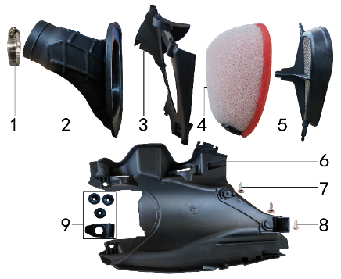
DIAGRAM | AIR FILTER SYSTEM
 | POS. |  | CHINESE NAME | SPECIFICATION | ENGLISH NAME | UNIT | 采购成本(元) | QTY | UNIT PRICE (EX WORKS ) | ORDER QTY | TOTAL AMOUNT | REMARKS
 | 1 | 30.148.0060 | 不锈钢抱箍 | Φ44-64 宽度9mm(德式) |  | 个 | Хомут | 1 |  |  | 0
 | 2 | 30.145.0280 | 空滤器喉管(TS) | BK250(Φ54配PWK34) 黑色(左出) |  | 个 | Патрубок соединительный фильтр/карб. (конфузор) | 1 |  |  | 0
 | 3 | 30.149.0040 | 空滤器前盖 | KTM250 黑色 |  | 个 | Крышка воздушного фильтра передняя | 1 |  |  | 0
 | 4 | 30.146.0070 | 空滤器滤芯 | KTM250(海绵) |  | 个 | Фильтр воздушный К | 1 |  |  | 0
 | 5 | 30.151.0050 | 空滤器海绵支架 | KTM250 |  | 个 | Сетка противопожарная | 1 |  |  | 0
 | 6 | 30.724.0300 | 内挡 | KTM250 黑色(空滤后底板) |  | 块 | Облицовка задняя внутренняя | 1 |  |  | 0
 | 7 | 30.810.0160 | 十字槽盘头自攻螺钉GB845-76 | 十字槽盘头自攻螺钉GB845-76/5.5x20(大头)白锌 |  | 个 | #N/A | 2 |  |  | 0
 | 8 | 30.810.0150 | 十字槽盘头自攻螺钉GB845-76 | 十字槽盘头自攻螺钉GB845-76/5.5x16(大头)白锌 |  | 个 | Винт самонарезающий 5,5x16 GB845-76 (с большой головкой) | 1 |  |  | 0
 | 9 | 30.755.0070 | 橡胶缓冲套 | KTM250(五件套) |  | 套 | Втулка с резиновой подушкой | 1 |  |  | 0

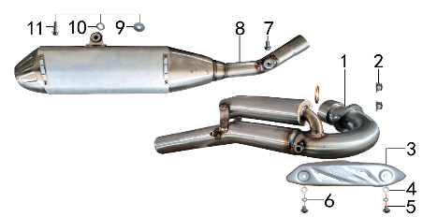
DIAGRAM | EXHAUST SYSTEM
 | POS. |  | CHINESE NAME | SPECIFICATION | ENGLISH NAME | UNIT | 采购成本(元) | QTY | UNIT PRICE (EX WORKS ) | ORDER QTY | TOTAL AMOUNT | REMARKS
 | 1 | 30.156.2800 | 排气管 | BK250不锈钢带增压包 |  | 根 | Труба выпускная | 1 |  |  | 0
 | 2 | 30.818.0020 | 全金属六角法兰面锁紧螺母GB6187 | 全金属六角法兰面锁紧螺母GB6187/M8蓝白锌(自锁) |  | 个 | Гайка M8 фланцевая самостопорящаяся GB6187 | 2 |  |  | 0
 | 3 | 30.152.0100 | 防烫片 | 自制MOJO抛丸 不锈钢(304) |  | 个 | Накладка выхлопной трубы защитная | 1 |  |  | 0
 | 4 | 30.825.0040 | 平垫圈GB97 | 平垫圈GB97/Φ6xΦ12x1.2镀锌 |  | 个 | Шайба 6x12 | 2 |  |  | 0
 | 5 | 30.806.0020 | 内六角平圆头螺钉GB70.2 | 内六角平圆头螺钉GB70.2/M6x10蓝白锌 |  | 个 | Винт M6x10 | 2 |  |  | 0
 | 6 | 30.826.0010 | 弹簧垫圈GB93 | 弹簧垫圈GB93/Φ6 白锌 |  | 个 | Шайба пружинная 6 | 2 |  |  | 0
 | 7 | 30.801.0140 | 六角法兰螺栓GB5787 | 六角法兰螺栓GB5787/M8x12蓝白锌 |  | 个 | Винт M8x12 | 1 |  |  | 0
 | 8 | 30.155.0650 | 排气筒 | BK250不锈钢筒 |  | 个 | Глушитель | 1 |  |  | 0
 | 9 | 30.825.0080 | 平垫圈GB97 | 平垫圈GB97/Φ8xΦ22x2镀锌 |  | 个 | Шайба 8x22 | 1 |  |  | 0
 | 10 | 30.826.0020 | 弹簧垫圈GB93 | 弹簧垫圈GB93/Φ8 白锌 |  | 个 | Шайба пружинная 8 | 1 |  |  | 0
 | 11 | 30.801.0180 | 六角法兰螺栓GB5787 | 六角法兰螺栓GB5787/M8x30蓝白锌 |  | 个 | Винт M8x30 | 1 |  |  | 0

DIAGRAM | TRIPLE CLAMP SYSTEM
 | POS. |  | CHINESE NAME | SPECIFICATION | ENGLISH NAME | UNIT | 采购成本(元) | QTY | UNIT PRICE (EX WORKS ) | ORDER QTY | TOTAL AMOUNT | REMARKS
 | 1 | 30.825.0500 | 平垫圈 | Φ26xΦ35x1镀白锌(BSE250方向柱专用) |  | 个 | Шайба /винт комплект 2шт 26x35x1 | 1 |  |  | 0
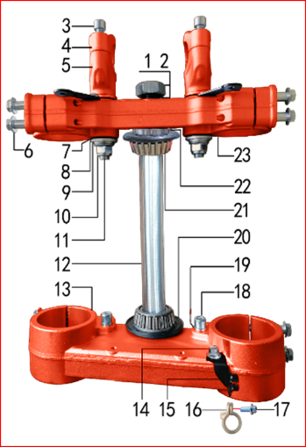
 | 2 | 30.831.0080 | 方向柱锁紧螺母 | M26x1 |  | 个 | Гайка штока траверсы М26x1 CNC | 1 |  |  | 0
 | 3 | 30.807.0170 | 内六角圆柱头螺钉GB70.1 | 内六角圆柱头螺钉GB70.1/M8x25蓝白锌 |  | 个 | Винт M8x25 | 4 |  |  | 0
 | 4 | 30.508.0100 | 上压块 | CNC Φ28.8 红色(MOJO状态) |  | 块 | Крепление руля верхнее 28мм CNC MOJO к | 2 |  |  | 0
 | 5 | 30.509.0200 | 下压块 | CNC Φ28.8 红色(MOJO状态) |  | 块 | Крепление руля нижнее 28мм CNC MOJO к | 2 |  |  | 0
 | 6 | 30.801.0220 | 六角法兰螺栓 | 六角法兰螺栓/M8x40蓝白锌(联板安装特制) |  | 个 | Болт M8x40 крепления вилки | 8 |  |  | 0
 | 7 | 30.755.0030 | 橡胶缓冲块(TS) | 锥度BSE250方向器 |  | 只 | Демпфер руля 1 шт | 4 |  |  | 0
 | 8 | 30.825.5000 | 台阶垫圈 | Φ26xΦ30x3镀白锌(BSE250压块专用) |  | 个 | Шайба ступенчатая 26x30x3х12 | 4 |  |  | 0
 | 9 | 30.825.0180 | 平垫圈GB97 | 平垫圈GB97/Φ12xΦ24x1.5镀锌 |  | 个 | Шайба 12x24x1,5 | 2 |  |  | 0
 | 10 | 30.818.0040 | 全金属六角法兰面锁紧螺母GB6187 | 全金属六角法兰面锁紧螺母GB6187/M12x1.25蓝白锌(自锁) |  | 个 | Гайка M12x1,25 фланцевая самостопорящаяся GB6187 | 2 |  |  | 0
 | 11 | 30.802.0130 | 下压块安装螺栓 | 下压块安装螺栓/M12x1.25x72蓝白锌(铣平) |  | 个 | Болт M12x1,25x72 крепления руля | 2 |  |  | 0
 | 12 | 30.510.0130 | 方向轴 | BSE250(7075铝273mm) |  | 根 | Шток траверсы | 1 |  |  | 0
 | 13 | 30.507.0120 | 下联板 | 新款开槽CNC Φ60x192红色(MOJO状态) |  | 块 | Траверса нижняя | 1 |  |  | 0
 | 14 | 30.801.0030 | 六角法兰螺栓GB5787 | 六角法兰螺栓GB5787/M6x12蓝白锌 |  | 个 | Винт M6x12 | 1 |  |  | 0
 | 15 | 30.249.0060 | 油管卡扣支架 | 高配J6 配CNC方向器 黑色 |  | 个 | Кронштейн направляющей переднего тормозного шланга | 1 |  |  | 0
 | 16 | 30.848.0060 | 卡扣 | BSE250前刹车线 本色 |  | 个 | Крепление гидролинии | 1 |  |  | 0
 | 17 | 30.801.0040 | 六角法兰螺栓GB5787 | 六角法兰螺栓GB5787/M6x16蓝白锌 |  | 个 | Винт M6x16 | 1 |  |  | 0
 | 18 | 30.807.0150 | 内六角圆柱头螺钉GB70.1 | 内六角圆柱头螺钉GB70.1/M8x16蓝白锌 |  | 个 | Винт M8x16 | 2 |  |  | 0
 | 19 | 30.826.0020 | 弹簧垫圈GB93 | 弹簧垫圈GB93/Φ8 白锌 |  | 个 | Шайба пружинная 8 | 2 |  |  | 0
 | 20 | 30.832.0010 | 防尘盖(TS) | J系列上下胶垫 内孔30(我司提供支架) |  | 个 | Сальник-пыльник | 2 |  |  | 0
 | 21 | 30.839.0080 | 锥度轴承 | Φ30xΦ55(32006) |  | 个 | Подшипник рулевой колонки | 2 |  |  | 0
 | 22 | 30.831.0060 | 方向柱调节螺母 | CNC M30x1 |  | 个 | Гайка | 1 |  |  | 0
 | 23 | 30.506.0140 | 上联板 | 新款开槽CNC Φ54x192红色(MOJO状态) |  | 块 | Траверса верхняя | 1 |  |  | 0

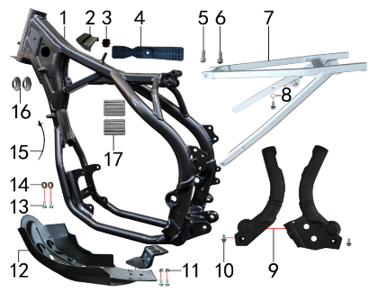
DIAGRAM | FRAME SYSTEM
 | POS. |  | CHINESE NAME | SPECIFICATION | ENGLISH NAME | UNIT | 采购成本(元) | QTY | UNIT PRICE (EX WORKS ) | ORDER QTY | TOTAL AMOUNT | REMARKS
 | 1 | 30.201.3491 | X8车架(水冷TY250-SR) | 黑色 X8车头管带铭牌孔 前限7#抬高(配刀型铝平叉) |  | 个 | Рама | 1 |  |  | 0
 | 2 | 30.755.0080 | 橡胶缓冲块(TS) | BK250-1#(油箱前端) |  | 只 | Подушка топливного бака передняя | 1 |  |  | 0
 | 3 | 30.758.0040 | 油壶过油胶塞(TS) | BSE250(副油壶) |  | 只 | Втулка стопорная бензобака | 1 |  |  | 0
 | 4 | 30.755.0060 | 橡胶缓冲块 | KTM250油壶 |  | 只 | Подушка топливного бака задняя | 1 |  |  | 0
 | 5 | 30.807.0180 | 内六角圆柱头螺钉GB70.1 | 内六角圆柱头螺钉GB70.1/M8x30蓝白锌 |  | 个 | Болт M8x30 траверсы | 1 |  |  | 0
 | 6 | 30.807.0170 | 内六角圆柱头螺钉GB70.1 | 内六角圆柱头螺钉GB70.1/M8x25蓝白锌 |  | 个 | Винт M8x25 | 1 |  |  | 0
 | 7 | 30.443.0050 | 铝后尾架 | BK250 喷砂亚光银色 |  | 个 | Подрамник алюминий | 1 |  |  | 0
 | 8 | 30.825.0060 | 平垫圈GB97 | 平垫圈GB97/Φ6xΦ18x1.5镀锌 |  | 个 | Шайба 6x18x1,5 | 1 |  |  | 0
 | 9 | 30.707.0050 | 车架保护片(TS) | BK250(左右) 黑色 |  | 付 | Накладки рамы боковые (L+R) | 1 |  |  | 0
 | 10 | 30.801.0030 | 六角法兰螺栓GB5787 | 六角法兰螺栓GB5787/M6x12蓝白锌 |  | 个 | Винт M6x12 | 3 |  |  | 0
 | 11 | 30.818.0010 | 全金属六角法兰面锁紧螺母GB6187 | 全金属六角法兰面锁紧螺母GB6187/M6蓝白锌(自锁) |  | 个 | Гайка M6 фланцевая самостопорящаяся GB6187 | 2 |  |  | 0
 | 12 | 30.213.1000 | 发动机底板 | CRF黑色(含小片) |  | 套 | Защита двигателя | 1 |  |  | 0
 | 13 | 30.801.0040 | 六角法兰螺栓GB5787 | 六角法兰螺栓GB5787/M6x16蓝白锌 |  | 个 | Винт M6x16 | 4 |  |  | 0
 | 14 | 30.206.0020 | MOJO平叉护套垫片 | 椭圆形(电镀) |  | 个 | Прокладка овальная | 2 |  |  | 0
 | 15 | 30.901.0100 | 扎带(带圆头) | 5x168 黑色 |  | 根 | Стяжка кабельная | 1 |  |  | 0
 | 16 | 30.756.0110 | 橡胶堵头(TS) | BK250-3#(车架水管) |  | 个 | Заглушка резиновая | 2 |  |  | 0
 | 17 | 30.755.0090 | 橡胶缓冲块(TS) | BK250-2#(油箱后两侧) |  | 只 | Блок буферный резиновый BK250-2# (с обеих сторон за баком) | 2 |  |  | 0

DIAGRAM | FRAME SPARE PARTS
 | POS. |  | CHINESE NAME | SPECIFICATION | ENGLISH NAME | UNIT | 采购成本(元) | QTY | UNIT PRICE (EX WORKS ) | ORDER QTY | TOTAL AMOUNT | REMARKS
 | 1 | 30.448.0150 | 脚蹬 | BSE款 CNC红色 |  | 只 | Подножки CNC красный | 1 |  |  | 0
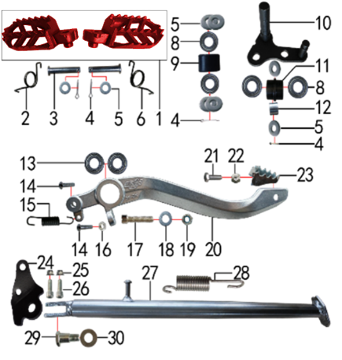
 | 2 | 30.858.0120 | 脚蹬扭簧 | 铸钢CRF款(右) 电泳 |  | 只 | Пружина подножки правая z | 1 |  |  | 0
 | 3 | 30.828.0050 | 圆柱销GB882 | 圆柱销GB882/Φ10x45蓝白锌 10.9级 |  | 根 | Штифт | 2 |  |  | 0
 | 4 | 30.827.0030 | 开口销GB91 | 开口销GB91/Φ2.5x16 白锌 |  | 根 | Шплинт 2,5x16 | 4 |  |  | 0
 | 5 | 30.825.0120 | 平垫圈GB97 | 平垫圈GB97/Φ10xΦ18x1.5镀锌 |  | 个 | Шайба 10x18x1,5 | 8 |  |  | 0
 | 6 | 30.858.0110 | 脚蹬扭簧 | 铸钢CRF款(左) 电泳 |  | 只 | Пружина подножки левая z | 1 |  |  | 0
 | 8 | 30.843.0210 | 全封闭轴承 | 6900 |  | 个 | Подшипник 6900 подножки | 4 |  |  | 0
 | 9 | 30.305.0010 | 涨紧轮(TS) | BSE MOTO 黑色 |  | 个 | Ролик цепи верхний | 1 |  |  | 0
 | 10 | 30.252.0070 | 涨紧轮固定焊接组件 | BK250 黑色 |  | 个 | Натяжитель цепи привода | 1 |  |  | 0
 | 11 | 30.305.0020 | 涨紧轮 | BSE MOTO 黑色橡胶中凸(耐磨) |  | 个 | Ролик цепи нижний | 1 |  |  | 0
 | 12 | 30.856.0310 | 摇臂平叉连接内衬套 | 摇臂平叉连接内衬套/Ф18xФ12.5x13.5mm J2/T9/PH10(030) |  | 个 | Втулка 12,5x18x13,5 | 1 |  |  | 0
 | 13 | 30.843.0020 | 全封闭轴承 | 6000 |  | 个 | Подшипник 6000 | 2 |  |  | 0
 | 14 | 30.806.0060 | 内六角平圆头螺钉GB70.2 | 内六角平圆头螺钉GB70.2/M6x20蓝白锌 10.9级 |  | 个 | Винт М6x20 [10.9] | 2 |  |  | 0
 | 15 | 30.860.0060 | 脚刹杆弹簧 | B4(总长47) |  | 根 | Пружина заднего тормоза | 1 |  |  | 0
 | 16 | 30.822.0030 | 六角螺母GB6170 | 六角螺母GB6170/M6蓝白锌 |  | 个 | Гайка M6 GB6170 | 1 |  |  | 0
 | 17 | 30.812.0150 | 不锈钢内六角圆柱头 | 不锈钢内六角圆柱头/M10x1.5x45 |  | 个 | #N/A | 1 |  |  | 0
 | 18 | 30.825.0145 | 平垫圈GB97 | 平垫圈GB97/Φ10xΦ20x3镀锌 |  | 个 | #N/A | 1 |  |  | 0
 | 19 | 30.820.0060 | 非金属嵌件六角锁紧螺母GB889 | 非金属嵌件六角锁紧螺母GB889/M10x1.5蓝白锌(尼龙防松) |  | 个 | #N/A | 1 |  |  | 0
 | 20 | 30.528.0020 | 铝脚刹杆 | BK-5#(MOJO) 亚银(不带头) |  | 根 | Педаль тормоза алюм Т | 1 |  |  | 0
 | 21 | 30.802.0015 | 六角头螺栓GB5783 | 六角头螺栓GB5783/M6x20蓝白锌 12.9级 |  | 个 | Винт M6x20 GB5783 [12.9] | 1 |  |  | 0
 | 22 | 30.819.0010 | 全金属六角锁紧螺母GB6184 | 全金属六角锁紧螺母GB6184/M6蓝白锌(自锁) |  | 个 | Гайка M6 | 1 |  |  | 0
 | 23 | 30.259.0020 | 脚刹杆头 | 铁 BSK加长款 银色 |  | 个 | Площадка нажимная педали тормоза | 1 |  |  | 0
 | 24 | 30.219.0070 | 边支撑固定座 | BK250边支撑 黑色 |  | 个 | Крепление боковой подножки | 1 |  |  | 0
 | 25 | 30.818.0020 | 全金属六角法兰面锁紧螺母GB6187 | 全金属六角法兰面锁紧螺母GB6187/M8蓝白锌(自锁) |  | 个 | Гайка M8 фланцевая самостопорящаяся GB6187 | 2 |  |  | 0
 | 26 | 30.807.0180 | 内六角圆柱头螺钉GB70.1 | 内六角圆柱头螺钉GB70.1/M8x30蓝白锌 |  | 个 | Болт M8x30 траверсы | 2 |  |  | 0
 | 27 | 30.220.0200 | 边支撑 | 350mm变径黑色宽头(J10专用) |  | 个 | Подножка боковая 350 мм | 1 |  |  | 0
 | 28 | 30.859.0010 | 边支撑弹簧 | 90mm |  | 个 | Пружина боковой подставки | 1 |  |  | 0
 | 29 | 30.803.0010 | 外六角台阶螺栓 | 外六角台阶螺栓/M10x25镀白锌 |  | 个 | Ось боковой подставки | 1 |  |  | 0
 | 30 | 30.825.0180 | 平垫圈GB97 | 平垫圈GB97/Φ12xΦ24x1.5镀锌 |  | 个 | Шайба 12x24x1,5 | 1 |  |  | 0

DIAGRAM | REAR LINKAGE SYSTEM
 | POS. |  | CHINESE NAME | SPECIFICATION | ENGLISH NAME | UNIT | 采购成本(元) | QTY | UNIT PRICE (EX WORKS ) | ORDER QTY | TOTAL AMOUNT | REMARKS
 | 1 | 30.801.1140 | 拉杆车架六角法兰螺栓 | 拉杆车架六角法兰螺栓/M12x1.25x120蓝白锌(特制)10.9级 J2/T9 |  | 个 | Ось M12x1,25x118 | 1 |  |  | 0
 | 2 | 30.856.0320 | 拉杆车架连接衬套 | Φ20xΦ12x82mm (BSE250铝车架)轴承钢 |  | 个 | Втулка 12x20x82 | 1 |  |  | 0
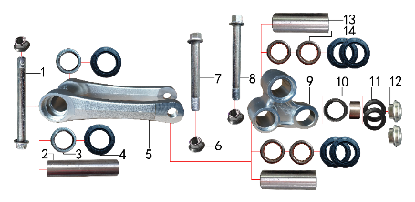
 | 3 | 30.840.0010 | 滚针轴承 | HK2012 |  | 个 | Подшипник игольчатый HK2012 | 2 |  |  | 0
 | 4 | 30.837.0100 | 骨架油封 | Φ20x32x5 |  | 只 | Сальник 20x32x5 прогрессии | 6 |  |  | 0
 | 5 | 30.417.0030 | 摇架叉 | BK-5#(MOJO)U形 亚银 |  | 个 | Качалка прогрессии U-образная | 1 |  |  | 0
 | 6 | 30.818.0040 | 全金属六角法兰面锁紧螺母GB6187 | 全金属六角法兰面锁紧螺母GB6187/M12x1.25蓝白锌(自锁) |  | 个 | Гайка M12x1,25 фланцевая самостопорящаяся GB6187 | 3 |  |  | 0
 | 7 | 30.801.1060 | 摇臂拉杆安装螺栓 | 摇臂拉杆安装螺栓/M12x1.25x95蓝白锌(定制)10.9级 J1/J2/J5/T9/PH10通用 |  | 个 | Ось M12x1,25x95 [10.9] | 1 |  |  | 0
 | 8 | 30.801.1080 | 摇臂平叉六角法兰螺栓 | 摇臂平叉六角法兰螺栓/M12x1.25x107蓝白锌10.9级 |  | 个 | Ось M12x1,25x107 [10.9] | 1 |  |  | 0
 | 9 | 30.418.0100 | 三角摇臂 | BK-5#(MOJO) 亚银 |  | 个 | Качалка прогрессии двуплечая | 1 |  |  | 0
 | 10 | 30.840.0070 | 滚针轴承 | HK1913(满针带衬套) |  | 个 | Подшипник игольчатый HK1913 | 1 |  |  | 0
 | 11 | 30.837.0050 | 专用油封 | 铝三角摇臂(Φ18xΦ26x3) |  | 只 | Сальник 18x26x3 | 2 |  |  | 0
 | 12 | 30.856.0370 | 后减摇臂外衬套 | Ф10x9.5-Ф14x5 镀白锌(铝摇臂专用) |  | 个 | Втулка 9,5x10-14x5 | 2 |  |  | 0
 | 13 | 30.856.0300 | 摇臂平叉连接内衬套(新刀型款J5) | Φ20xΦ12x55mm J1/J5 轴承钢 |  | 个 | Втулка 12x20x55 | 2 |  |  | 0
 | 14 | 30.840.0040 | 滚针轴承 | HK2020(FY满针) |  | 个 | Подшипник игольчатый HK2020 | 4 |  |  | 0

DIAGRAM | SWINGARM SYSTEM
 | POS. |  | CHINESE NAME | SPECIFICATION | ENGLISH NAME | UNIT | 采购成本(元) | QTY | UNIT PRICE (EX WORKS ) | ORDER QTY | TOTAL AMOUNT | REMARKS
 | 1 | 30.439.0120 | 刀型铝平叉 | 18寸(2015款BSE250铝车架)含滚针轴承 抛光拉丝 |  | 个 | Маятник | 1 |  |  | 0
 | 2 | 30.856.0175 | 刀型铝平叉台阶外衬套 | Φ28xΦ17x12.5mm BK250 镀白锌 |  | 个 | Втулка 28x17x12,5 | 2 |  |  | 0
 | 3 | 30.837.0140 | 骨架油封 | Φ28x37x5 |  | 只 | Сальник 28x37x5 | 2 |  |  | 0
 | 4 | 30.841.0020 | 平面推力轴承 | Φ22xΦ36x6 |  | 个 | Подшипник игольчатый упорный d22xd36x6 | 2 |  |  | 0
 | 5 | 30.856.0110 | 铝平叉右隔套(BSE250铝车架) | Ф22xФ17x49mm J6 轴承钢 |  | 个 | Втулка 17x22x49 | 2 |  |  | 0
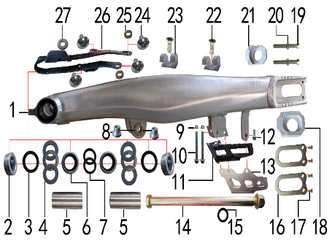
 | 6 | 30.840.0060 | 滚针轴承 | 滚针轴承/HK222930 |  | 个 | Подшипник HK222930 игольчатый | 2 |  |  | 0
 | 7 | 30.837.0120 | 骨架油封 | Φ22x29x4 |  | 只 | Сальник 22x29x4 | 2 |  |  | 0
 | 8 | 30.856.0350 | 刀型铝平叉台阶衬套 | Ф23.5xФ12x18.5-Ф16x13.5mm(浩旭）镀白锌 |  | 个 | Втулка 16x13x18-12 | 2 |  |  | 0
 | 9 | 30.818.0010 | 全金属六角法兰面锁紧螺母GB6187 | 全金属六角法兰面锁紧螺母GB6187/M6蓝白锌(自锁) |  | 个 | Гайка M6 фланцевая самостопорящаяся GB6187 | 2 |  |  | 0
 | 10 | 30.801.0110 | 六角法兰螺栓GB5787 | 六角法兰螺栓GB5787/M6x50蓝白锌 |  | 个 | Винт M6x50 | 2 |  |  | 0
 | 11 | 30.306.0040 | 调链器 | 新款J5(左右) |  | 套 | Ловушка цепи - резиновая часть | 1 |  |  | 0
 | 12 | 30.801.0040 | 六角法兰螺栓GB5787 | 六角法兰螺栓GB5787/M6x16蓝白锌 |  | 个 | Винт M6x16 | 1 |  |  | 0
 | 13 | 30.307.0010 | 调链器保护罩 | CRF250款(型材加工) 氧化银色 |  | 个 | Ловушка цепи алюм серебро | 1 |  |  | 0
 | 14 | 30.854.0050 | 平叉轴 | 平叉轴/镀彩锌Φ17x256xM16x1.5含螺母(BK250) |  | 根 | Ось заднего маятника 17x256xM16x1,5 с гайкой | 1 |  |  | 0
 | 15 | 30.825.1055 | 平垫圈 | Φ17xΦ26x2 黑色(激光切割) |  | 个 | Шайба 17x26x2 | 1 |  |  | 0
 | 17 | 30.205.0010 | 平叉挡片 | 新刀型铝平叉(白锌) |  | 个 | Прокладка задней оси | 2 |  |  | 0
 | 18 | 30.809.0050 | 十字槽沉头螺钉GB819 | 十字槽沉头螺钉GB819/M5x12蓝白锌 |  | 个 | Винт M5x12 | 4 |  |  | 0
 | 19 | 30.442.0320 | 铝千斤片 | BSE250亚银(左沉) |  | 只 | Корпус натяжителя цепи | 1 |  |  | 0
 | 20 | 30.802.0110 | 六角头螺栓GB5783 | 六角头螺栓GB5783/M8x60 全牙 S10 蓝白锌 10.9级 |  | 个 | Винт М8x60 [10.9] | 2 |  |  | 0
 | 21 | 30.822.0050 | 六角螺母GB6170 | 六角螺母GB6170/M8 S12 蓝白锌 |  | 个 | Гайка M8 | 2 |  |  | 0
 | 22 | 30.442.0330 | 铝千斤片 | BSE250亚银(右) |  | 只 | Корпус натяжителя цепи | 1 |  |  | 0
 | 23 | 30.809.0030 | 十字槽沉头螺钉GB819 | 十字槽沉头螺钉GB819/M6x12蓝白锌 |  | 个 | Винт M6x12 | 2 |  |  | 0
 | 24 | 30.848.0030 | 后刹管夹(TS) | BSE250 双孔φ12 本色 (BSE250-24) |  | 个 | Зажим задней тормозной трубки | 2 |  |  | 0
 | 25 | 30.805.0020 | 内六角大扁头螺钉 | 内六角大扁头螺钉/M6x12蓝白锌 |  | 个 | Винт M6x12 | 4 |  |  | 0
 | 26 | 30.206.0020 | MOJO平叉护套垫片 | 椭圆形(电镀) |  | 个 | Прокладка овальная | 2 |  |  | 0
 | 27 | 30.759.0040 | 平叉护套(TS) | MOJO 黑色橡胶(耐磨) |  | 个 | Слайдер цепи черный | 1 |  |  | 0
 | 28 | 30.825.0060 | 平垫圈GB97 | 平垫圈GB97/Φ6xΦ18x1.5镀锌 |  | 个 | Шайба 6x18x1,5 | 1 |  |  | 0

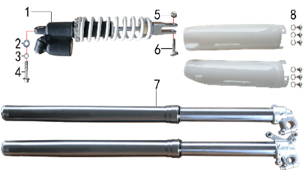
DIAGRAM | SUSPENSION SYSTEM
 | POS. |  | CHINESE NAME | SPECIFICATION | ENGLISH NAME | UNIT | 采购成本(元) | QTY | UNIT PRICE (EX WORKS ) | ORDER QTY | TOTAL AMOUNT | REMARKS
 | 1 | 30.431.3740 | 后减震 | 正林 NC新款 480mm白色弹外置双调 黑色联体气包 |  | 根 | Амортизатор задний 480mm CZL две регулировки | 1 |  |  | 0
 | 2 | 30.825.0120 | 平垫圈GB97 | 平垫圈GB97/Φ10xΦ18x1.5镀锌 |  | 个 | Шайба 10x18x1,5 | 1 |  |  | 0
 | 3 | 30.826.0030 | 弹簧垫圈GB93 | 弹簧垫圈GB93/Φ10 白锌 |  | 个 | Шайба пружинная | 1 |  |  | 0
 | 4 | 30.801.0600 | 后减震上六角法兰螺栓 | 后减震上六角法兰螺栓/M10x1.25x50蓝白锌(特制)10.9级 J1/J5/T9通用 |  | 个 | Винт M10х1,25х50 заднего амортизатора | 1 |  |  | 0
 | 5 | 30.819.0020 | 全金属六角锁紧螺母GB6184 | 全金属六角锁紧螺母GB6184/M10x1.25蓝白锌(自锁) |  | 个 | Гайка | 1 |  |  | 0
 | 6 | 30.801.0580 | 后减震下安装螺栓 | 后减震下安装螺栓/M10x1.25x42蓝白锌(铣平) |  | 个 | Винт M10x1,25x45 | 1 |  |  | 0
 | 7 | 30.424.5030 | 前减震 | 正林 930mmx54x60黑色双调(银色本田下脚)配黑色护板红色盖帽 |  | 副 | Амортизаторы передние 930x54x60 | 1 |  |  | 0
 | 8 | 30.825.0100 | 平垫圈GB97 | 平垫圈GB97/Φ10xΦ16x1镀锌 |  | 个 | Шайба | 6 |  |  | 0

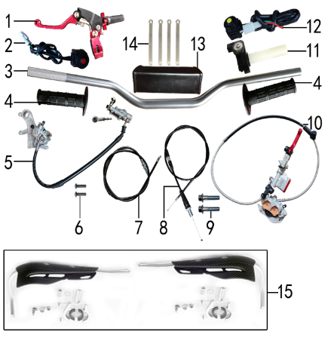
DIAGRAM | OPERATING SYSTEM
 | POS. |  | CHINESE NAME | SPECIFICATION | ENGLISH NAME | UNIT | 采购成本(元) | QTY | UNIT PRICE (EX WORKS ) | ORDER QTY | TOTAL AMOUNT | REMARKS
 | 1 | 30.531.0280 | 离合手柄总成 | 360折叠刹离合手把 CNC红色 (723) |  | 只 | Рычаг сцепления CNC 360 красный | 1 |  |  | 0
 | 2 | 30.617.0020 | 开关 | 红色一点式熄火(防水) 线长650mm |  | 个 | Кнопка выключения двигателя | 1 |  |  | 0
 | 3 | 30.501.0100 | 铝变径管车把 | 800-810 银色 Φ28.5x22.2(BSE-2) |  | 根 | Руль 800-810 28мм алюм серый | 1 |  |  | 0
 | 4 | 30.503.0250 | 把套 | 尼比一体式 黑色(左右)含1#调节把芯 |  | 付 | Грипсы Nibbi Lock On (new) | 1 |  |  | 0
 | 5 | 30.519.2650 | 后碟刹器BK250 | EF350上泵40孔距 MOJO下泵 黑色橡胶耐高压油管长600mm烧结摩擦片 本色上下泵体 轴孔25mm(含40不锈钢顶杆和内牙M6关节轴承) |  | 套 | Тормоз задний 40//600 | 1 |  |  | 0
 | 5-1 | 30.540.0290 | EF350后刹 本色(含40顶杆和关节轴承) | 0 | master cylinder | 套 | Цилиндр тормозной задний главный [40] | 1 |  |  | 0
 | 5-2 | 30.541.0145 | MOJO后刹本色 | 0 | brake caliper | 套 | Суппорт тормозной задний | 1 |  |  | 0
 | 5-3 | 30.537.0070 | MOJO后刹 本色 | 0 | caliper mounting bracket | 副 | Кронштейн заднего дискового тормоза | 1 |  |  | 0
 | 5-4 | 30.522.0250 | BK250后刹黑色耐高压油管长度600mm | 0 | break hose |  | Шланг тормозной 600мм чёрный | 1 |  |  | 0
 | 5-5 | 30.543.0535 | CRF后 烧结2015款250后泵(701) | 0 | brake pads |  | Колодки тормозные задние | 1 |  |  | 0
 | 6 | 30.806.0060 | 内六角平圆头螺钉GB70.2 | 内六角平圆头螺钉GB70.2/M6x20蓝白锌 10.9级 |  | 个 | Винт М6x20 [10.9] | 2 |  |  | 0
 | 7 | 30.513.0288 | 离合线 | 1050+135 黑色 带防护弹簧(不锈钢) |  | 根 | Трос сцепления [1050+135] | 1 |  |  | 0
 | 8 | 30.512.1550 | 油门线 | 1000+142双调 黑色 |  | 根 | Трос газа [1000+142] | 1 |  |  | 0
 | 9 | 30.801.0200 | 六角法兰螺栓GB5787 | 六角法兰螺栓GB5787/M8x40蓝白锌 半螺纹 |  | 个 | Винт M8x40 | 2 |  |  | 0
 | 10 | 30.517.4650 | 前碟刹器雕铣MOJO款(TS) | CNC雕铣银色上下泵MOJO标填红 1300油管长度 硬管长度400mm 烧结摩擦片 CNC红色油杯盖 配红色雕铣手柄 |  | 套 | Тормоз передний в сборе 1300(протектор 400) | 1 |  |  | 0
 | 10-1 |  | 上泵总成 | 前刹(MOJO)本色(普通油杯盖/银色雕铣手柄) |  | 套 | Цилиндр тормозной передний главный | 1 |  |  | 0
 | 10-2 |  | 下泵总成 | 前刹(MOJO)本色 |  | 套 | Суппорт тормозной передний Mojo | 1 |  |  | 0
 | 10-3 |  | 前碟刹支架 | MOJO前刹 本色 |  | 只 | Кронштейн переднего дискового тормоза | 1 |  |  | 0
 | 10-4 | 30.543.0515 | 摩擦片 | MOJO前 烧结(701) |  | 副 | Колодки тормозные передние | 1 |  |  | 0
 | 10-5 | 30.521.0230 | 前碟刹高压油管 | 1300mm配MOJO款下泵体用 |  |  | Шланг тормозной 1300мм | 1 |  |  | 0
 | 11 | 30.505.0120 | 油门座 | 尼比越野车 黑色铝(不含把芯) |  | 付 | Ручка газа Nibbi | 1 |  |  | 0
 | 12 | 30.617.0050 | 开关 | 黄色一点式启动(防水) 线长650mm |  | 个 | Кнопка включения двигателя | 1 |  |  | 0
 | 13 | 30.706.0040 | 新款方形护胸 | 新款方形护胸/内宽72mm |  | 个 | Защита руля | 1 |  |  | 0
 | 14 | 30.901.0090 | 扎带 | MOJO弹性 75mm |  | 根 | Стяжка кабельная | 4 |  |  | 0
 | 15 | 30.709.03SK |  |  |  |  | Защита рук армированная комплект чёрный | 1 |  |  | 0

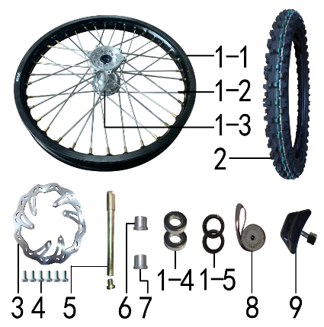
DIAGRAM | FRONT WHEEL SYSTEM
 | POS. |  | CHINESE NAME | SPECIFICATION | ENGLISH NAME | UNIT | 采购成本(元) | QTY | UNIT PRICE (EX WORKS ) | ORDER QTY | TOTAL AMOUNT | REMARKS
 | 1 | 30.408.1101 | 前轮毂总成 | 450-2 铝1.60x21(2个气门嘴孔) 光亮+7系列BSE黑色(圈我司供)轴孔20mm(普通8K辐条） |  | 套 | Диск колёсный передний 21" 1,6x21 [450-2F] 20мм 8K алюминий чёрный | 1 |  |  | 0
 | 1-1 | 30.403.1140 | 铝圈 | WM 1.60x21黑色(7116) 2只气门孔 BSE |  | 个 | Обод колёсный 1,60x21 36H 7116 BSE черный | 1 |  |  | 0
 | 1-2 | 30.405.0100 | 辐条(含辐条螺母) | 前轮21寸 450 普通(8K)240mm |  | 根 | Спица, колесо переднее 21" BSE, 4х240 | 36 |  |  | 0
 | 1-4 | 30.401.0135 | 前毂芯 | 前毂芯/450-2前 光亮(轴孔20) |  | 个 | Ступица передняя 450-2F 20мм | 1 |  |  | 0
 | 1-5 | 30.843.0240 | 全封闭轴承 | 6904 |  | 个 | Подшипник 6904 | 2 |  |  | 0
 | 1-6 | 30.837.0500 | 鼓芯油封 | Φ26x37x7 |  | 只 | Сальник 26x37x7 ступицы передней | 2 |  |  | 0
 | 1-7 | 30.406.0020 | 辐条螺帽 | 8K 镀铬 |  |  | Ниппель спицы | 36 |  |  | 0
 | 1-8 | 30.436.0120 | 鼓芯内衬管 | 450-2 前(铁 Φ20xΦ26x71) |  |  | Втулка 20x26x71 450-2F сталь | 1 |  |  | 0
 | 2 | 30.411.3300 | 朝阳深齿轮胎 | 80/100-21(H875) |  | 套 | Покрышка 80/100-21(H875) Sunrise | 1 |  |  | 0
 | 2-1 | 30.411.3301 | 朝阳深齿内胎 | 朝阳深齿内胎/80/100-21(H875) |  | 只 | #N/A | 1 |  |  | 0
 | 2-2 | 30.411.3302 | 朝阳深齿外胎 | 朝阳深齿外胎/80/100-21(H875) |  | 只 | #N/A | 1 |  |  | 0
 | 3 | 30.526.0250 | 前碟刹盘 | 波浪形Φ240xΦ101孔距117-6孔（701） |  | 片 | Диск тормозной передний 240х101х4мм М6х6х117мм леп | 1 |  |  | 0
 | 4 | 30.802.0010 | 六角头螺栓GB5783 | 六角头螺栓GB5783/M6x12蓝白锌 12.9级 |  | 个 | Винт М6x12 [12.9] GB5783 | 6 |  |  | 0
 | 5 | 30.851.0010 | 前轮轴 | 内六角镀彩锌Φ20x217-台阶Φ25-44mm 含螺母（523） |  | 根 | Ось колеса переднего 217x20 mm 25-44mm | 1 |  |  | 0
 | 6 | 30.855.2000 | 前轮左隔套 | 铝 Ф30xФ20.2x25-Ф26 |  | 个 | Втулка 20,2x30x25 алюминий | 1 |  |  | 0
 | 7 | 30.855.2010 | 前轮右隔套 | 铝 Ф30xФ20.2x24-Ф26 |  | 个 | Втулка 20,2x30x24 алюминий | 1 |  |  | 0
 | 8 | 30.404.0080 | 衬带 | 衬带/21寸 |  | 个 | Лента ободная 21 | 1 |  |  | 0
 | 9 | 30.412.0020 | 内胎防滑锁 | 1.60铝 |  | 个 | Стопор покрышки (буксатор) 1,6" | 1 |  |  | 0

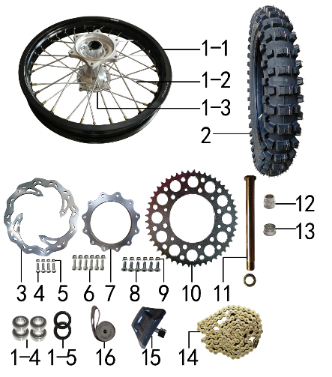
DIAGRAM | REAR WHEEL SYSTEM
 | POS. |  | CHINESE NAME | SPECIFICATION | ENGLISH NAME | UNIT | 采购成本(元) | QTY | UNIT PRICE (EX WORKS ) | ORDER QTY | TOTAL AMOUNT | REMARKS
 | 1 | 30.409.1201 | 后轮毂总成 | 450-2 铝2.15x18(2个气门嘴孔) 光亮+7系列BSE黑色(圈我司供)轴孔25mm(普通8K辐条） |  | 套 | Диск колёсный задний 18" 2,15x18 [450-2R] 25мм 8K алюминий чёрный | 1 |  |  | 0
 | 1-1 | 30.403.1190 | 铝圈 | WM 2.15x18黑色(7116) 2只气门孔 BSE |  | 个 | Обод колёсный 2,15x18 32H 7116 BSE чёрный | 1 |  |  | 0
 | 1-2 | 30.405.0340 | 辐条(含辐条螺母) | 后轮18寸 450 内普通(8K)193mm |  | 根 | Спица, колесо заднее 18" BSE, 4х193 внутренняя | 16 |  |  | 0
 | 1-2 | 30.405.0350 | 辐条(含辐条螺母) | 后轮18寸 450 外普通(8K)198mm |  | 根 | Спица, колесо заднее 18" BSE, 4х198 наружная | 16 |  |  | 0
 | 1-3 | 30.401.1135 | 后毂芯 | 后毂芯/450-2后 光亮 |  | 个 | #N/A | 1 |  |  | 0
 | 1-4 | 30.843.0250 | 全封闭轴承 | 6905 |  | 个 | Подшипник 6905 | 4 |  |  | 0
 | 1-5 | 30.837.0560 | 鼓芯油封 | Φ33x43x7 |  | 只 | Сальник 33x43x7 | 2 |  |  | 0
 | 1-6 | 30.436.0130 | 鼓芯内衬管 | 450-2 后(铁 Φ25xΦ31x91.5) |  |  | Втулка 25x31x91,5 450-2R сталь
 | 2 | 30.411.3350 | 朝阳深齿轮胎 | 110/90-18(H872) |  | 套 | Покрышка 110/90-18(H872) Sunrise | 1 |  |  | 0
 | 2-1 | 30.411.3351 | 朝阳深齿内胎 | 朝阳深齿内胎/110/90-18(H872) |  | 只 | #N/A | 1 |  |  | 0
 | 2-2 | 30.411.3352 | 朝阳深齿外胎 | 朝阳深齿外胎/110/90-18(H872) |  | 只 | #N/A | 1 |  |  | 0
 | 3 | 30.527.0170 | 后碟刹盘 | 波浪形Φ240xΦ121孔距140.5-4孔（701） |  | 片 | Диск тормозной задний 240x121x4мм М6х4х140мм леп | 1 |  |  | 0
 | 4 | 30.802.0015 | 六角头螺栓GB5783 | 六角头螺栓GB5783/M6x20蓝白锌 12.9级 |  | 个 | Винт M6x20 GB5783 [12.9] | 4 |  |  | 0
 | 5 | 30.818.0010 | 全金属六角法兰面锁紧螺母GB6187 | 全金属六角法兰面锁紧螺母GB6187/M6蓝白锌(自锁) |  | 个 | Гайка M6 фланцевая самостопорящаяся GB6187 | 4 |  |  | 0
 | 6 | 30.807.0190 | 内六角圆柱头螺钉GB70.1 | 内六角圆柱头螺钉GB70.1/M8x32蓝白锌 10.9级 |  | 个 | Винт М8x32 [10.9] | 6 |  |  | 0
 | 7 | 30.309.0010 | 链轮座 | CNC 银色7075(BSK) |  | 个 | Проставка звезды ведомой | 1 |  |  | 0
 | 8 | 30.804.0040 | 内六角沉头螺钉GB70.3 | 内六角沉头螺钉GB70.3/M8x25蓝白锌 10.9级 |  | 个 | Винт М8x25 [10.9] | 6 |  |  | 0
 | 9 | 30.818.0020 | 全金属六角法兰面锁紧螺母GB6187 | 全金属六角法兰面锁紧螺母GB6187/M8蓝白锌(自锁) |  | 个 | Гайка M8 фланцевая самостопорящаяся GB6187 | 12 |  |  | 0
 | 10 | 30.304.0600 | 链轮 | 520x125x52 CNC红色(MOJO商标) |  | 个 | Звезда ведомая 520x125x52Т М8х6х153мм CNC MOJO r | 1 |  |  | 0
 | 11 | 30.851.0040 | 后轮轴 | 镀彩锌Φ25x259-扁方Φ35-26mm 含螺母（523） |  | 根 | Ось колеса заднего d25x259_d40x28 | 1 |  |  | 0
 | 12 | 30.855.2110 | 后轮左隔套 | 铝 Ф40xФ25.2x33-Ф33 |  | 个 | Втулка 40x25,2x33-33 левая алюминий | 1 |  |  | 0
 | 13 | 30.855.2120 | 后轮右隔套 | 铝 Ф40xФ25.2x21-Ф33 |  | 个 | Втулка 25,2x40x21-33 правая алюминий | 1 |  |  | 0
 | 14 | 30.301.1740 | ZH链条 | 520x118L金色 |  | 根 | Цепь 520x118L жёлтый | 1 |  |  | 0
 | 15 | 30.412.0050 | 内胎防滑锁 | 2.15铝 |  | 个 | Стопор покрышки (буксатор) 2,15" | 1 |  |  | 0
 | 16 | 30.404.0060 | 衬带 | 衬带/18寸 |  | 个 | Лента ободная 18 | 1 |  |  | 0

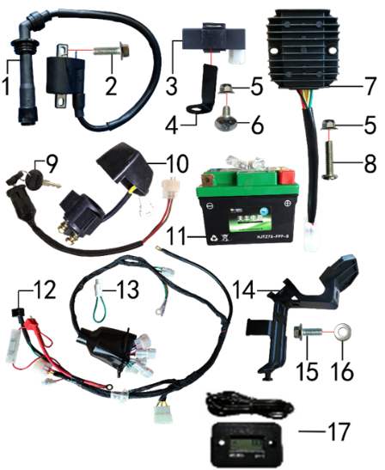
DIAGRAM | ELECTRIC PARTS
 | POS. |  | CHINESE NAME | SPECIFICATION | ENGLISH NAME | UNIT | 采购成本(元) | QTY | UNIT PRICE (EX WORKS ) | ORDER QTY | TOTAL AMOUNT | REMARKS
 | 1 | 30.606.0530 | 高压包 | 发动机配 |  | 个 | Катушка зажигания TYX250SR | 1 |  |  | 0
 | 2 | 30.801.0050 | 六角法兰螺栓GB5787 | 六角法兰螺栓GB5787/M6x20蓝白锌 |  | 个 | Винт M6x20 | 1 |  |  | 0
 | 3 | 30.613.0240 | 点火器 | 发动机配 |  | 个 | Блок управления CDI TYX250 | 1 |  |  | 0
 | 4 | 30.247.0060 | 点火器固定片 | 三合一车架 黑色 |  | 个 | Кронштейн | 1 |  |  | 0
 | 5 | 30.818.0010 | 全金属六角法兰面锁紧螺母GB6187 | 全金属六角法兰面锁紧螺母GB6187/M6蓝白锌(自锁) |  | 个 | Гайка M6 фланцевая самостопорящаяся GB6187 | 2 |  |  | 0
 | 6 | 30.805.0040 | 内六角大扁头螺钉 | 内六角大扁头螺钉/M6x16蓝白锌 |  | 个 | Винт М6x16 | 1 |  |  | 0
 | 7 | 30.608.0110 | 整流器 | 六线18级(防水插件)BSE专用 |  | 个 | Регулятор напряжения 3ф TYX | 1 |  |  | 0
 | 8 | 30.811.0150 | 十字平圆头螺钉 | 十字平圆头螺钉/M6x20蓝白锌 |  | 个 | #N/A | 1 |  |  | 0
 | 9 | 30.620.0040 | 电门锁 | 3档3线防水插件 折叠钥匙 线长200mm |  | 个 | Замок зажигания 3pin | 1 |  |  | 0
 | 10 | 30.609.0040 | 继电器 | 12V(防水插件) 线长160mm |  | 个 | Реле стартера | 1 |  |  | 0
 | 11 | 30.604.0500 | 锂电池 | 锂电池/HJTX4L-FPZ 12V3AH(带保护） |  | 只 | АКБ 12V3Ah 114x71x86 -/+ | 1 |  |  | 0
 | 12 | 30.601.0730 | 总线 | 水冷BK250防水插件(3档3线 本田大灯)前加防水套 |  | 套 | Проводка | 1 |  |  | 0
 | 13 | 30.624.0010 | 短接线 | 离合防水(二插) |  | 根 | Провод перемычка | 1 |  |  | 0
 | 14 | 30.753.0150 | 电池盒压板 | KTM250 黑色 |  | 个 | Пластина прижимная аккумуляторного отсека | 1 |  |  | 0
 | 15 | 30.801.0040 | 六角法兰螺栓GB5787 | 六角法兰螺栓GB5787/M6x16蓝白锌 |  | 个 | Винт M6x16 | 1 |  |  | 0
 | 16 | 30.825.0060 | 平垫圈GB97 | 平垫圈GB97/Φ6xΦ18x1.5镀锌 |  | 个 | Шайба 6x18x1,5 | 1 |  |  | 0
 | 17 | 30.629.0010 | 数显计时器 | (HM006A)黑色 |  | 个 | Счётчик моточасов (HM006A) | 1 |  |  | 0

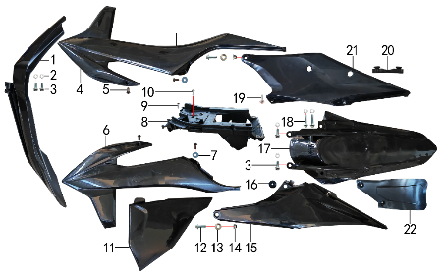
DIAGRAM | FAIRINGS SYSTEM
 | POS. |  | CHINESE NAME | SPECIFICATION | ENGLISH NAME | UNIT | 采购成本(元) | QTY | UNIT PRICE (EX WORKS ) | ORDER QTY | TOTAL AMOUNT | REMARKS
 | 1 | 30.716.1200 | 前挡泥板 | KTM250 黑色 |  | 块 | Крыло переднее | 1 |  |  | 0
 | 2 | 30.825.0060 | 平垫圈GB97 | 平垫圈GB97/Φ6xΦ18x1.5镀锌 |  | 个 | Шайба 6x18x1,5 | 6 |  |  | 0
 | 3 | 30.801.0040 | 六角法兰螺栓GB5787 | 六角法兰螺栓GB5787/M6x16蓝白锌 |  | 个 | Винт M6x16 | 4 |  |  | 0
 | 4 | 30.719.1100 | 前右侧板 | KTM250 黑色 |  | 块 | Облицовка передняя правая, чёрный | 1 |  |  | 0
 | 5 | 30.813.0005 | 不锈钢内六角半圆头 | 不锈钢内六角半圆头/M5x12 |  | 个 | #N/A | 4 |  |  | 0
 | 6 | 30.718.1200 | 前左侧板 | KTM250 黑色 |  | 块 | Облицовка передняя левая, чёрный | 1 |  |  | 0
 | 7 | 30.825.0020 | 平垫圈GB97 | 平垫圈GB97/Φ5xΦ12x1镀锌 |  | 个 | Шайба 5x12 | 2 |  |  | 0
 | 8 | 30.753.0100 | 电池盒 | KTM250 黑色 |  | 个 | Гнездо аккумулятора | 1 |  |  | 0
 | 9 | 30.810.0120 | 十字槽盘头自攻螺钉GB845-76 | 十字槽盘头自攻螺钉GB845-76/4.8x16白锌 |  | 个 | Винт самонарезающий 4,8x16 | 1 |  |  | 0
 | 10 | 30.810.0150 | 十字槽盘头自攻螺钉GB845-76 | 十字槽盘头自攻螺钉GB845-76/5.5x16(大头)白锌 |  | 个 | Винт самонарезающий 5,5x16 GB845-76 (с большой головкой) | 1 |  |  | 0
 | 11 | 30.721.0550 | 中左侧板 | KTM250 黑色 |  | 块 | Облицовка средняя правая, чёрный | 1 |  |  | 0
 | 12 | 30.801.0171 | 六角法兰螺栓GB5787 | 六角法兰螺栓GB5787/M8x25蓝白锌(法兰面特制小头) |  | 个 | #N/A | 2 |  |  | 0
 | 13 | 30.856.0475 | 台阶衬套(BK250后侧板) | 台阶衬套(BK250后侧板)/Φ18xΦ8.2-8.5-Φ14-2.5mm 铝 |  | 个 | #N/A | 2 |  |  | 0
 | 14 | 30.818.0020 | 全金属六角法兰面锁紧螺母GB6187 | 全金属六角法兰面锁紧螺母GB6187/M8蓝白锌(自锁) |  | 个 | Гайка M8 фланцевая самостопорящаяся GB6187 | 2 |  |  | 0
 | 15 | 30.722.0700 | 后左侧板 | KTM250 黑色 |  | 块 | Облицовка задняя левая, чёрный | 1 |  |  | 0
 | 16 | 30.755.0070 | 橡胶缓冲套 | KTM250(五件套) |  | 套 | Втулка с резиновой подушкой | 1 |  |  | 0
 | 17 | 30.717.1000 | 后挡泥板 | KTM250 黑色 |  | 块 | Крыло заднее | 1 |  |  | 0
 | 18 | 30.801.0060 | 六角法兰螺栓GB5787 | 六角法兰螺栓GB5787/M6x25蓝白锌 |  | 个 | Винт M6x25 | 2 |  |  | 0
 | 19 | 30.810.0160 | 十字槽盘头自攻螺钉GB845-76 | 十字槽盘头自攻螺钉GB845-76/5.5x20(大头)白锌 |  | 个 | #N/A | 1 |  |  | 0
 | 20 | 30.757.0040 | 侧板隔热橡胶垫 | KTM250右后 黑色橡胶 |  | 个 | Проставка термоизолирующая резиновая | 1 |  |  | 0
 | 21 | 30.723.0650 | 后右侧板 | KTM250 黑色 |  | 块 | Облицовка задняя правая, чёрный | 1 |  |  | 0
 | 22 | 30.751.0080 | 后挡泥皮 | KTM250 黑色 |  | 块 | Брызговик | 1 |  |  | 0

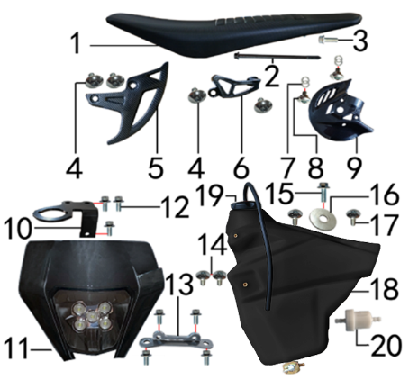
DIAGRAM | FAIRINGS SYSTEM
 | POS. |  | CHINESE NAME | SPECIFICATION | ENGLISH NAME | UNIT | 采购成本(元) | QTY | UNIT PRICE (EX WORKS ) | ORDER QTY | TOTAL AMOUNT | REMARKS
 | 1 | 30.702.2300 | 座垫 | KTM250 黑色 |  | 个 | Седло чёрный | 1 |  |  | 0
 | 2 | 30.801.0128 | 六角法兰螺栓GB5787 | 六角法兰螺栓GB5787/M6x108(螺纹端尖头)蓝白锌 |  | 个 | Винт M6x108 GB5787 | 1 |  |  | 0
 | 3 | 30.801.0045 | 六角法兰螺栓GB5787 | 六角法兰螺栓GB5787/M6x16蓝白锌(发动机专用法兰面) |  | 个 | #N/A | 1 |  |  | 0
 | 4 | 30.805.0010 | 内六角大扁头螺钉 | 内六角大扁头螺钉/M6x10蓝白锌 |  | 个 | Винт M6x10 | 4
 | 5 | 30.535.0022 | 后碟刹盘护罩 | CRF后泵体(水转印碳纤维) |  | 个 | Защита заднего тормозного диска | 1
 | 6 | 30.535.0012 | 后碟刹泵护罩 | CRF后泵体(水转印碳纤维) |  | 个 | Защита заднего главного тормозного цилиндра | 1
 | 7 | 30.825.0100 | 平垫圈GB97 | 平垫圈GB97/Φ10xΦ16x1镀锌 |  | 个 | Шайба | 4
 | 8 | 30.808.0040 | 伞头内六角螺丝 | 伞头内六角螺丝/台阶 M6x12白锌 8.8级 |  | 个 | Винт М6x9 [8.8] (525) ступенчатый | 2
 | 9 | 30.535.0032 | 前碟刹盘护罩 | CRF前泵体(水转印碳纤维) |  | 个 | Защита переднего тормозного диска | 1
 | 10 | 30.232.0025 | 固定片 | 电门锁(2.5mm)铁 配CNC联板 黑色 激光切割成型(低40) |  | 个 | Кронштейн замка зажигания | 1 |  |  | 0
 | 11 | 30.616.0400 | 大灯 | FN121B 黑色(含2根109胶条) |  | 块 | Фара LED | 1 |  |  | 0
 | 12 | 30.801.0030 | 六角法兰螺栓GB5787 | 六角法兰螺栓GB5787/M6x12蓝白锌 |  | 个 | Винт M6x12 | 7 |  |  | 0
 | 13 | 30.230.0030 | 连接片 | KTM250前挡泥板 黑色(激光切割) |  | 片 | Пластина соединительная | 1 |  |  | 0
 | 14 | 30.805.0040 | 内六角大扁头螺钉 | 内六角大扁头螺钉/M6x16蓝白锌 |  | 个 | Винт М6x16 | 2 |  |  | 0
 | 15 | 30.801.0040 | 六角法兰螺栓GB5787 | 六角法兰螺栓GB5787/M6x16蓝白锌 |  | 个 | Винт M6x16 | 1 |  |  | 0
 | 16 | 30.825.0090 | 平垫圈GB97 | 平垫圈GB97/Φ8xΦ28x2镀锌 |  | 个 | Шайба | 1 |  |  | 0
 | 17 | 30.805.0060 | 内六角大扁头螺钉 | 内六角大扁头螺钉/M6x20蓝白锌 |  | 个 | Винт M6x20 | 2 |  |  | 0
 | 18 | 30.710.0315 | 油壶(TS) | BK250 黑色 带油开关(配KTM250) |  | 个 | Бак топливный чёрный | 1 |  |  | 0
 | 19 | 30.712.0210 | 油壶盖 | J1、J5黑色 |  | 个 | Крышка топливного бака чёрная | 1 |  |  | 0
 | 20 | 30.143.0010 | 油滤器 | 白色塑料(不能拆卸) |  | 个 | Фильтр топливный | 1 |  |  | 0
 | 21 | 30.243.0560 | 支架 | X系列上配FN121B大灯(配MOJO/CNC联板) 黑色(激光切割) |  | 个 | Кронштейн фары | 1 |  |  | 0

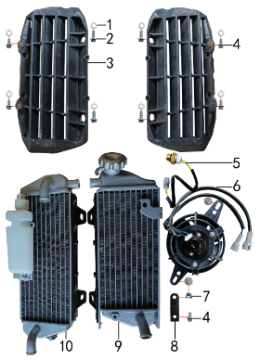
DIAGRAM | OTHERS
 | POS. |  | CHINESE NAME | SPECIFICATION | ENGLISH NAME | UNIT | 采购成本(元) | QTY | UNIT PRICE (EX WORKS ) | ORDER QTY | TOTAL AMOUNT | REMARKS
 | 1 | 30.825.0060 | 平垫圈GB97 | 平垫圈GB97/Φ6xΦ18x1.5镀锌 |  | 个 | Шайба 6x18x1,5 | 8 |  |  | 0
 | 2 | 30.801.0040 | 六角法兰螺栓GB5787 | 六角法兰螺栓GB5787/M6x16蓝白锌 |  | 个 | Винт M6x16 | 4 |  |  | 0
 | 3 | 30.763.0050 | 导风板 | KTM250 黑色(左右) |  | 付 | Защита радиатора L+R комплект | 1 set |  |  | 0
 | 4 | 30.801.0030 | 六角法兰螺栓GB5787 | 六角法兰螺栓GB5787/M6x12蓝白锌 |  | 个 | Винт M6x12 | 5 |  |  | 0
 | 5 | 30.164.0010 | 温控开关 | 防水插件(75-80度) |  | 只 | Датчик включения вентилятора 75-80° провод | 1 |  |  | 0
 | 6 | 30.165.0020 | 风扇 | 松下 长耳朵 镭雕MOJO 2只防水插件型号:7026 |  | 只 | Вентилятор радиатора | 1 |  |  | 0
 | 7 | 30.823.0010 | 卡片螺母 | 卡片螺母/M6 蓝白锌（522） |  | 个 | Гайка пружинная M6 71900010 | 1 |  |  | 0
 | 8 | 30.230.0020 | 连接片 | BK250水箱风扇 黑色 |  | 片 | Пластина соединительная | 1 |  |  | 0
 | 9 | 30.163.0090 | 水箱(右) | BK250 带风扇安装点，不带风扇 |  | 只 | Радиатор правый К | 1 |  |  | 0
 | 10 | 30.163.0080 | 水箱(左) | BK250 带副水壶 带温控孔(M16x1.5) |  | 只 | Радиатор левый K | 1 |  |  | 0

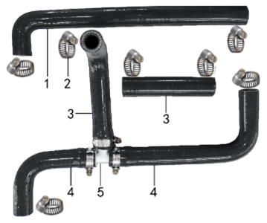
DIAGRAM | OTHERS
 | POS. |  | CHINESE NAME | SPECIFICATION | ENGLISH NAME | UNIT | 采购成本(元) | QTY | UNIT PRICE (EX WORKS ) | ORDER QTY | TOTAL AMOUNT | REMARKS
 | 1 | 30.167.0305 | 硅胶管 | 7形水管40x290 黑色(配水冷BK250) |  | 根 | Патрубок радиатора | 1 |  |  | 0
 | 2 | 30.148.0080 | 不锈钢抱箍 | Φ14-Φ27（原Φ16-25 J5水管） |  | 个 | Хомут | 10 |  |  | 0
 | 3 | 30.167.0080 | 硅胶管 | 7型 黑色(歼6) |  | 根 | Патрубок радиатора | 1 |  |  | 0
 | 4 | 30.167.0155 | 硅胶管 | 7形水管78x190 黑色(配NC450) |  | 根 | Патрубок радиатора | 2 |  |  | 0
 | 5 | 30.166.0020 | 三通管 | Φ18xΦ13铝 银色 |  | 个 | Тройник системы охлаждения | 1 |  |  | 0

DIAGRAM | OTHERS
 | POS. |  | CHINESE NAME | SPECIFICATION | ENGLISH NAME | UNIT | 采购成本(元) | QTY | UNIT PRICE (EX WORKS ) | ORDER QTY | TOTAL AMOUNT | REMARKS
 | 1 | 30.765.2376 | 513覆膜贴花 | 513覆膜贴花/J11 BSE250(含记分牌前左右侧450状态)(92x54/98x54) |  | 套 | Наклейки | 1 |  |  | 0
 | 2 | 80.202.0010 | 单面胶 | 单面胶/EVA黑色 厚5mmx宽20mmx3m |  | 卷 | Материал самоклеящийся 20x4 2m | 0.1 |  |  | 0
 | 3 | 80.202.0040 | 单面胶 | 单面胶/EVA黑色 厚5mmx宽7mmx3m |  | 卷 | Материал самоклеящийся 7x5 3m | 0.05
 | 4 | 30.168.0030 | 汽油管 | 黑色(8.2x4.2) |  | 米 | Трубка топливная | 1 |  |  | 0
 | 4 | 30.168.0070 | 汽油管 | EPA标准(8.5x4.5) |  | 米 | Трубка топливная | 1 |  |  | 0
 | 5 | 30.780.0160 | 513胶覆膜贴花 | 513胶覆膜贴花/J1/J5护板(正林) |  | 付 | Наклейки на маятник | 1 |  |  | 0

ADDITIONAL SPARE PARTS REQUIRED | POS. |  | CHINESE NAME | SPECIFICATION | ENGLISH NAME | UNIT | 采购成本(元) | QTY | UNIT PRICE (EX WORKS ) | ORDER QTY | TOTAL AMOUNT | REMARKS
 |  |  |  |  |  |  |  |  |  |  | 0
 |  |  |  |  |  |  |  |  |  |  | 0
 |  |  |  |  |  |  |  |  |  |  | 0
GRAND TOTAL: |  |  |  |  |  |  |  |  |  |  | 0

